aanvrager
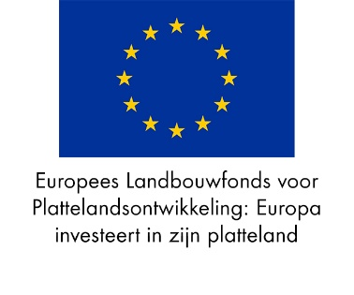

 | Urenregistratieformulier t.b.v. declaratie van door POP3 ge(co)financierde eigen arbeid en loonkosten.

 | Projectnaam:
 | Project-, Zaaknummer:

Naam medewerker | Datum | Kostensoort | Werkpakket | Geef hier een korte omschrijving van de werkzaamheden | Aantal uren project | Paraaf medewerker

 |  |  |  | Totaal aantal uren project | 0.00

• | Bovenstaande tabel moet aangeleverd worden ter onderbouwing van de uren ten behoeve van de betalingsverzoeken voor (co)financiering vanuit de POP3 regeling. Het formulier dient volledig ingevuld als bijlage in pdf bijgevoegd te worden bij de digitale aanvraag.
• | Urenregistratie dient te gebeuren per medewerker/vrijwilliger per dag en verwerkt te worden per maand. Ondertekening dient te geschieden met een datum binnen een maand na het schrijven. Denk bij de ondertekening ook aan functiescheiding.

Naam leidinggevende/projectleider
Paraaf Leidinggevende/projectleider:
Plaats en Datum:

